Dashboard
BLOCK 139

 | VERSION | 1.0.0

Chuyên Đề Phát Triển Web 1

Evidance
hình 1: kiểm tra thẻ tiêu đề khi nhập thêm nội dung

hình 2: kiểm tra thẻ tiêu đề khi nhập thêm url

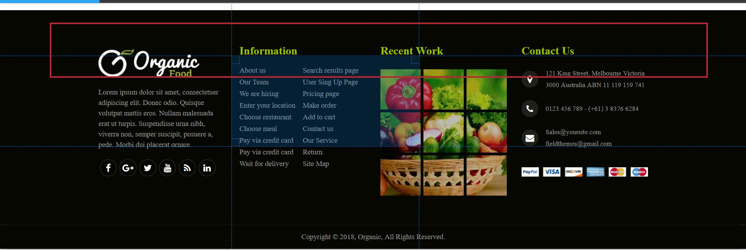
hình 3: kiểm tra cân xứng của các thẻ tiêu đề

hình 4: kiểm tra nút icon

hình 5: nhập thêm nội dung vào thẻ p

hình 6: kiểm tra nhập thẻ information

hình 7:kiểm tra thẻ đổi màu

hình 8 kiểm tra khi nhập nội dung

hình 9:kiểm tra ảnh


hình 10: kiểm tra Icon liên lạc

hình 11 kiểm tra footer

